Sheet1
방탄코끼리 슈퍼 이지 사생활보호 글라스틱 나노옵틱스 UV 필름(1매)
STI : 02 6673 4900 , Fax : 02 6406 6543
배송주소:
제품명 | 방탄코끼리 슈퍼 이지 사생활보호 글라스틱 나노옵틱스 UV 필름(1매)
이미지 | 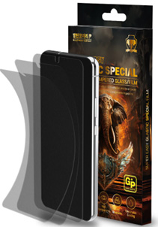
기종/구분 | UV필름
갤럭시S21 (G991)
갤럭시S21플러스 (G996)
갤럭시S21울트라 (G998)
갤럭시S22 (S901) 갤럭시S23 (S911)
갤럭시S22플러스 (S906) 갤럭시S23플러스 (S916)
갤럭시S22울트라 (S908) 갤럭시S23울트라 (S918)
갤럭시S24 (S921)
갤럭시S24플러스 (S926)
갤럭시S24울트라 (S928)
갤럭시노트20 (N981)
갤럭시노트20울트라 (N986)

